상품제안서
크라프트 점착메모지 수첩형(주문제작형) | 상품코드: S30882

 |  |  |  |  |  |  | 02-713-8555 | www.synergygift.co.kr
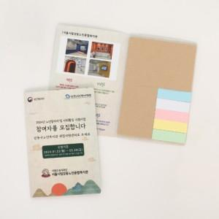

【상세/제작정보】 | <p>※내지 인쇄 불가한 제품입니다.</p>

【인쇄/포장옵션】 | 풀칼라 / OPP(비닐)

【공급단가】 | 수량 | 300~ | 500~ | 1,000~ | 3,000~ | 5,000~
*VAT별도 | 단가 | 1,210원 | 1,040원 | 750원 | 720원 | 700원

【상품 URL】 | https://www.synergygift.co.kr:443/src/goods_detail.php?gdno=30882

